Sheet1
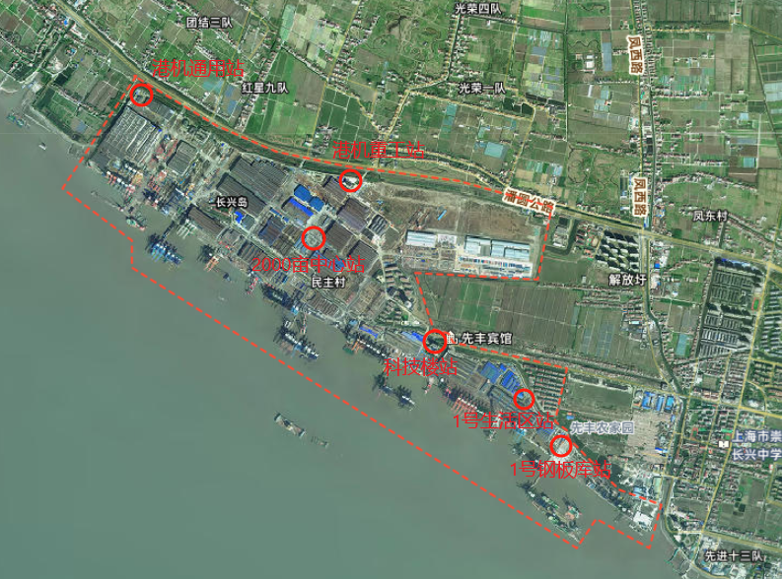
站点名称 | 经纬度类型* | 经度（到小数点后6位） | 纬度（到小数点后6位） | 采样口高度（m） | 地址 | 详细地址
1号钢板库站 | 百度 | 121.685384 | 31.393832 | 7.5 | 上海市崇明区长兴镇凤滨路666号 | 振华长兴基地1号钢板库东北角
1号生活区站 | 百度 | 121.682438 | 31.396410 | 8.5 | 上海市崇明区长兴镇凤滨路666号 | 振华长兴基地1号门东侧
科技楼站 | 百度 | 121.675885 | 31.400251 | 8.5 | 上海市崇明区长兴镇凤滨路666号 | 振华长兴基地2号门西侧
港机重工站 | 百度 | 121.668505 | 31.411088 | 9.5 | 上海市崇明区长兴镇凤滨路666号 | 振华长兴基地4号门西侧
港机通用站 | 百度 | 121.651887 | 31.416701 | 8.5 | 上海市崇明区长兴镇凤滨路666号 | 振华长兴基地小长兴制氧站北侧
2000亩中心站 | 百度 | 121.665523 | 31.406993 | 8.5 | 上海市崇明区长兴镇凤滨路666号 | 振华长兴基地2000亩园区经十五路与振华二道交叉路口

